配置
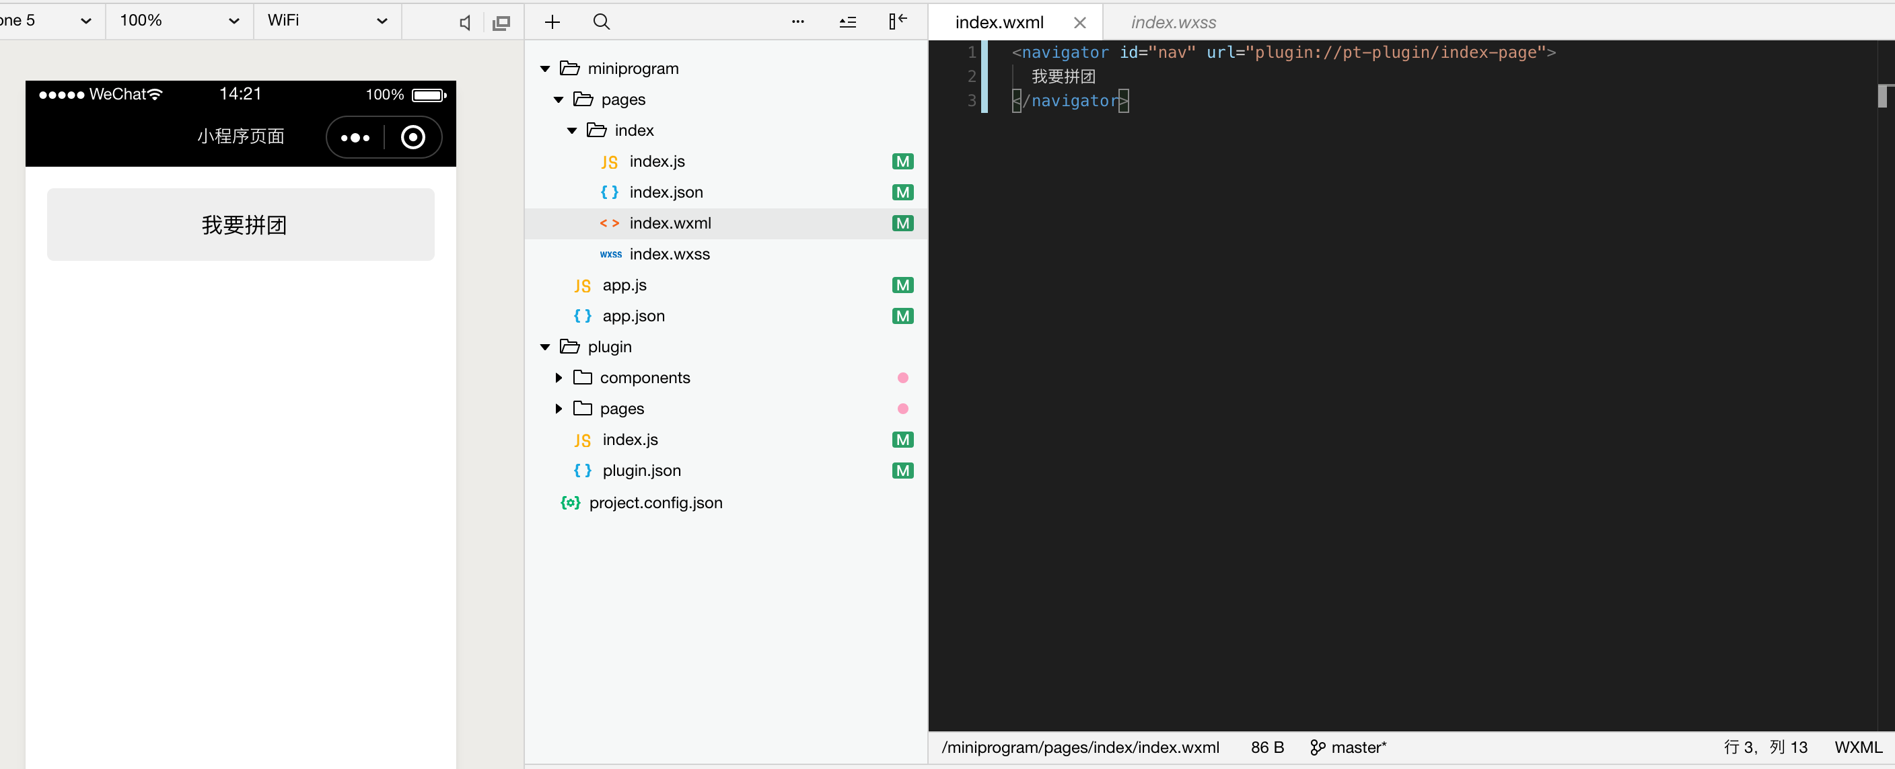
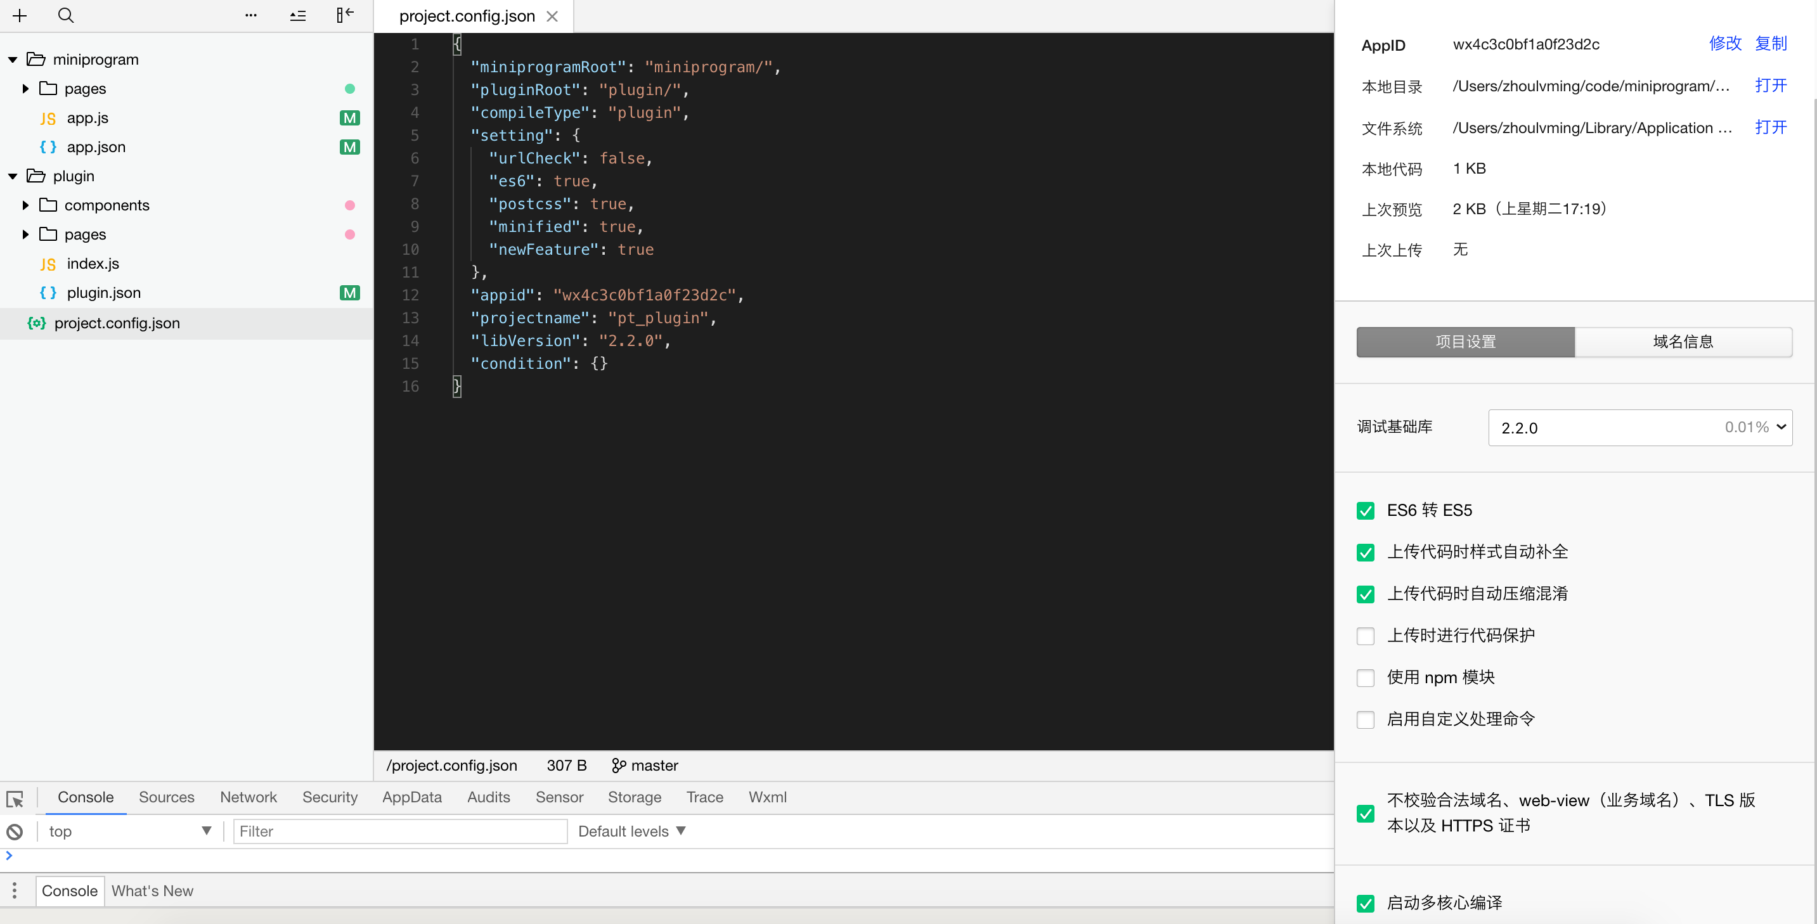

appid: 开发者APPID
libVersion: 小程序基础库版本号，选择2.2.0以上版本

在小程序中引用小程序插件的声明
开发调试时直接如图配置，更新为开发者自己的APPID即可。
如果是在另外的小程序中引用该小程序拼团插件，则需要先发布该插件，获取特定的版本号，然后引用（需要用非个人性质的微信公众号账号进行插件发布，个人账号不能发布小程序插件）

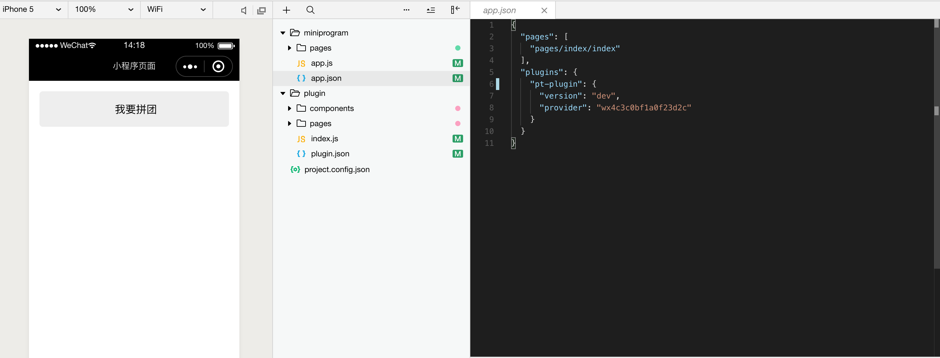

在小程序中引用插件入口页的方式

